Anmeldung
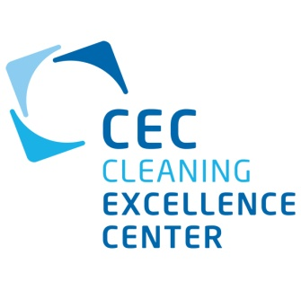
Anmeldeformular
Labor-Ringversuch für partikuläre Messsysteme nach VDA 19 Teil 1
Cleaning Excellence Center (CEC)
Kompetenznetzwerk für Industrielle
Bauteil- und Oberflächenreinigung
Leonberg e.V.
Hertichstraße 57
71229 Leonberg
www.cec-leonberg.de
Ansprechpartner:
Steffen Haberzettl
+49 (0)7152 3308471
info@cec-leonberg.de
Anmeldedatum

2017-09-06

Nächster Labor- Ringversuch

voraussichtlicher Zeitraum: |  | 1. Quartal 2018

Nr. | Messsystem* | Hersteller* | Messsystem-Ident.* ¹ | Bediener-Ident.²

01

02

03

04

05

06

07

08
 |  |  |  | df
 |  |  | ¹ frei wählbar, z.B.: Seriennummer, laborinterne Identifikation | ² frei wählbar, z.B.:Personalnummer, Name, firmeninterne Identifikation

Firmenname*

Straße/ Hausnummer*

Postfach

PLZ/ Ort*

Land*

Steuer-Indentifikationsnr.*

Ansprechpartner*

Anrede/Titel*

Name*

Vorname*

Telefon*

E-Mail*

*Pflichtfelder
Hiermit melden wir uns verbindlich für den oben genannten Labor-Ringversuch an.

Ort/ Datum |  |  | Unterschrift/ Stempel

